Sheet
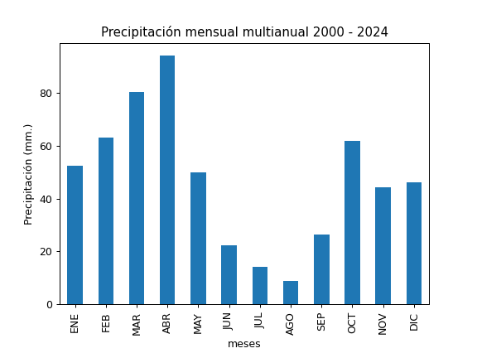
REGISTRO MULTIANUAL MENSUAL DE PLUVIOMETRÍA
ESTACIÓN: |  | CALDERÓN
CÓDIGO: |  | C20
COORDENADAS: |  | Latitud (WGS84 TMQ): 9991397
 |  | Longitud (WGS84 TMQ): 507421
ELEVACIÓN: |  | 2771 msnm.

PRECIPITACIÓN MENSUAL

AÑO | ENE | FEB | MAR | ABR | MAY | JUN | JUL | AGO | SEP | OCT | NOV | DIC | TOTAL
2000 |  |  |  |  |  |  | 29 | 1.7 | 69.7 | 3.6 | 10.7 | 86.6
2001 | 43.5 |  | 98.4 | 13 | 18.5 | 12.1 | 13.3 | 0.4 | 47.2 | 1.6 | 35.2 | 30.7
2002 | 35.5 | 35.7 | 96.7
2003 |  |  |  |  |  |  |  |  |  |  |  | 57.2
2004 | 38 |  | 37.7 | 49.5 | 42.3 | 7.3 | 12.4 | 1 | 51.4
2005 |  |  | 87.4 | 65.7 | 26.8 | 11.9 | 11.2 | 5.8 | 44.3 | 87.3 | 39.6
2006 |  |  |  | 183.3 | 36.6 | 51 | 3.6 | 3.6 | 4.9 | 59
2007 |  |  |  |  |  |  | 2.8 | 18.7 | 1.2 |  |  | 27.1
2008 | 65.5 |  | 135.2 | 122.5 | 86.4 | 39.4 | 7 |  |  | 126.1 | 44.2
2009 | 121.7 | 134.3 | 99.8 | 42.7 | 49.9 | 25.8 | 1.9 | 2 | 2 | 51.4 | 8.3 | 38.8
2010 | 7.7 | 32.5 | 31.5 | 72.3 | 64 | 25 | 49.3 | 12.1 |  |  | 75.6 | 99.4
2011 | 60.8 | 59.5 | 92 | 165 | 31 | 8.5 | 17 |  |  | 32.2 | 32.6 | 13
2012 | 46.3 | 26.9 | 88.3 |  | 19.2 | 11.9 | 3 | 3.5 | 6.7 | 59.6 | 58.5 | 10.5
2013 | 50.7 | 59.3 | 42.7 |  | 47.4 | 1.7 | 0.9 | 10.1 | 13.5 | 96.8 | 9.4 | 30.3
2014 | 66.4 | 18 | 73.1 |  |  | 5.2 | 2.8 | 2.3 | 42.7 |  |  | 22.9
2015 |  |  | 64.8 | 48.8 | 32.3 | 1.3 | 14.8 | 0.2 | 0.6 | 0.3 |  | 2.8
2016 | 27.6 | 27 | 22.3 | 76.6 |  | 3 | 2.3 | 4.2 | 32.6 |  | 4.9 | 36.2
2017 |  |  | 155.3 | 104.9 | 90.8 | 46.1 | 2.2 | 51.3 | 15.6 | 88.1 | 13.7 | 41.6
2018 | 53.3 | 73.4 | 54.1 | 92.2 | 108.7 |  |  |  | 42.5 |  | 111.9 | 8.3
2019 | 72.4 | 106.1 | 79.4 | 115.5 |  | 4.5 | 5.5 | 1.4 | 28.6 | 35.2 | 61.4 | 35.7
2020 | 43.7 | 56.5 | 59.6 | 74.1 | 23.8 | 29.2 | 13.5 | 32.3 | 24.6 | 30.6 | 43.9 | 46.6
2021 | 10.6 | 72.3 | 128.6 | 100.5 | 42.3 | 43.7 | 2 | 6.8 | 53.4 | 139 | 89.5 | 88.4
2022 | 79.6 | 100.6 | 63.9 | 86.4 | 60.9 | 87.2 | 65 | 6.7 | 7.5
2023 | 108.1 | 44.8 | 123.2 | 166.5 | 55.7 | 4.6 | 46.4 | 9.3 | 18.9 | 59.3 | 99.8 | 88.4
2024 | 10.9 | 100.4 | 49.9 | 116.6 | 62 | 25.4 | 6.7 | 1.6 | 20.9 | 120.5 | 12.9 | 113.4

PROM
MAX
MIN

